위택스 건물사용명세서 신고 화면
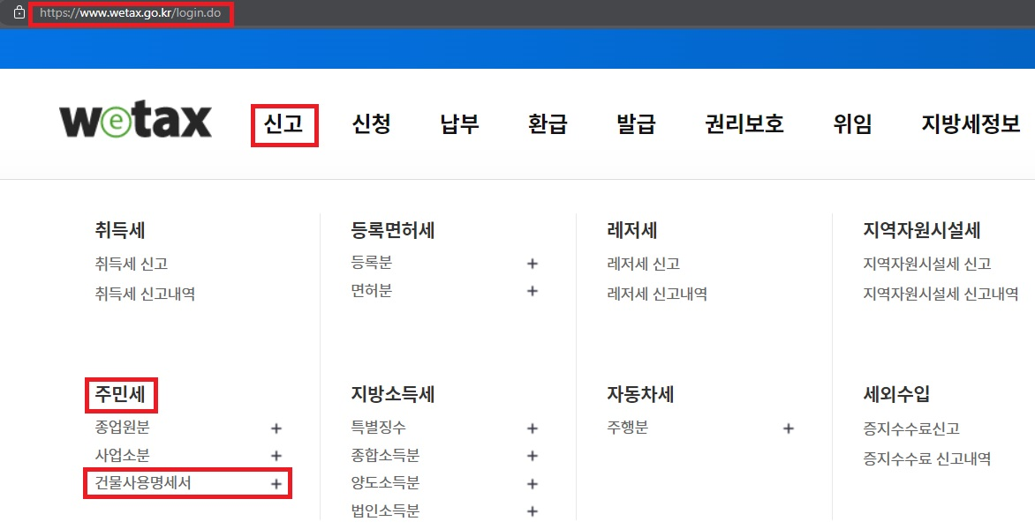
위택스 건물사용명세서 신고 화면

